Sheet1
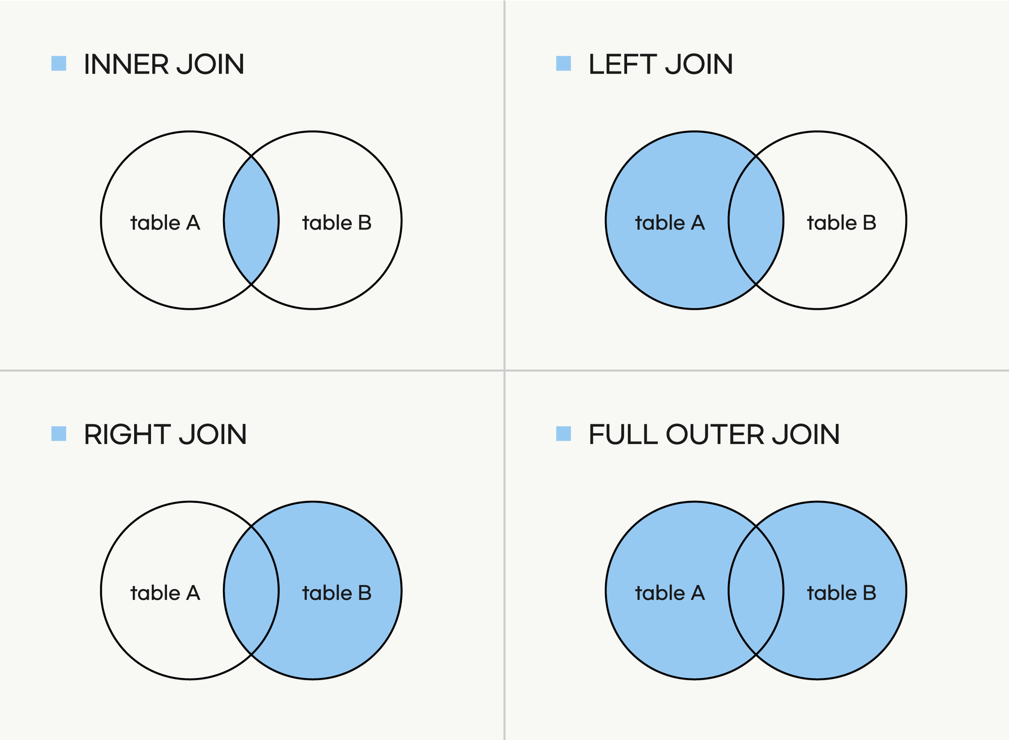

Join
2개 이상의 테이블 결합하고자할때
Inner Join - 교집합 / A도 있고, B도 있는 모두가 가지고 있는 것을 출력 |  |  |  |  |  |  |  | Duplication -> Dup 중복발생
Key가 같은것만 가져오게 / 가져올 컬럼 직접 지정! |  |  |  |  |  |  |  | 주문Table |  |  | 주문상세Table
주문 Table |  |  |  | 주문상세 Table |  |  |  | - 원래는 3개였는데, 최종적으로 4개가 되었다.
 | 주문ID | 고객ID | 주문날짜 |  | 주문ID | 단가 |  | 주문ID | 고객ID | 주문날짜 | 주문ID | 단가
inner Join | 1001 | 301 | 2023-11-24 | inner Join | 1001 | 1600000 | 1 | 1001 | 301 | 2023-11-24 | 1001 | 97000
inner Join | 1002 | 301 | 2023-12-08 | inner Join | 1001 | 97000 | 2 | 1001 | 301 | 2023-11-24 | 1001 | 1600000
inner Join | 1003 | 305 | 2023-12-14 | inner Join | 1002 | 69900 |  | 1002 | 301 | 2023-12-08 | 1002 | 69900
Left Join | 1004 | 310 | 2023-12-27 | inner Join | 1003 | 244300 |  | 1003 | 305 | 2023-12-14 | 1003 | 244300
Full Outer Join |  |  |  | Right Join | 1005 | 84000
 |  |  |  | Full Outer Join | 1005 | 99500

Left Join |  |  |  |  |  |  |  | 주문Table |  |  | 주문상세Table
 | 2. Key가 일치하지 않으면 자료가 아예 붙지 않아요! |  |  |  |  |  |  | 주문ID | 고객ID | 주문날짜 | 주문ID | 단가
 |  |  |  |  |  |  |  | 1001 | 301 | 2023-11-24 | 1001 | 97000
 |  |  |  |  |  |  |  | 1001 | 301 | 2023-11-24 | 1001 | 1600000
 |  |  |  |  |  |  |  | 1002 | 301 | 2023-12-08 | 1002 | 69900
 |  |  |  |  |  |  |  | 1003 | 305 | 2023-12-14 | 1003 | 244300
 |  |  |  |  |  |  |  | 1004 | 310 | 2023-12-27

Right Join
 |  |  |  |  |  |  |  | 주문Table |  |  | 주문상세Table
 |  |  |  |  |  |  |  | 주문ID | 고객ID | 주문날짜 | 주문ID | 단가
 |  |  |  |  |  |  |  | 1001 | 301 | 2023-11-24 | 1001 | 1600000
 |  |  |  |  |  |  |  | 1001 | 301 | 2023-11-24 | 1001 | 97000
 |  |  |  |  |  |  |  | 1002 | 301 | 2023-12-08 | 1002 | 69900
 |  |  |  |  |  |  |  | 1003 | 305 | 2023-12-14 | 1003 | 244300
 |  |  |  |  |  |  |  |  |  |  | 1005 | 84000
 |  |  |  |  |  |  |  |  |  |  | 1005 | 99500

Full outer Join |  |  |  |  |  |  |  | 주문Table |  |  | 주문상세Table
 |  |  |  |  |  |  |  | 주문ID | 고객ID | 주문날짜 | 주문ID | 단가
 |  |  |  |  |  |  |  | 1001 | 301 | 2023-11-24 | 1001 | 1600000
 |  |  |  |  |  |  |  | 1001 | 301 | 2023-11-24 | 1001 | 97000
 |  |  |  |  |  |  |  | 1002 | 301 | 2023-12-08 | 1002 | 69900
 |  |  |  |  |  |  |  | 1003 | 305 | 2023-12-14 | 1003 | 244300
 |  |  |  |  |  |  |  | 1004 | 310 | 2023-12-27
 |  |  |  |  |  |  |  |  |  |  | 1005 | 84000
 |  |  |  |  |  |  |  |  |  |  | 1005 | 99500

